Cuadro 31 de julio
Etiquetas de fila | Cuenta de Fuente vigencia | Suma de Valor asignado al 2024
Funcionamiento | 16 | 1,843,857,272.56
Inversión BID | 19 | 4,266,929,832.57
Total general | 35 | 6,110,787,105.13

Presupuesto total Vigencia 2024
Descripción | Cantidad | Presupuesto |  |  | Descripción | Porcentaje | Cantidad procesos y contratos
Contratos adjudicados | 35 | $ 6,110,787,105 | 61% |  | Contratos adjudicados | 73% | 35
Procesos pendientes (PAA) | 13 | $ 3,964,825,038 | 39% |  | Procesos pendientes | 27% | 13
Total | 48 | $ 10,075,612,143 |  |  | Total | 100% | 48

Distribución Funcionamiento e inversión de los contratos adjudicados
Fuente | Cantidad de contratos | Presupuesto Total Asignado 2024 | Observaciones | Distribución de presupuesto para inversión y funcionamiento para el 2024
Funcionamiento | 16 | $ 1,843,857,273 | 5 contratos fueron adjudicados en diciembre 2023 (Conectividad, Mesa de Ayuda, Centro de Datos, Impresoras, Videoproyectores) | Fuente | Cantidad de contratos | Presupuesto Total Asignado 2024
Inversión | 19 | $ 4,266,929,833 | 2 contratos fueron adjudicados 2023 (Fábrica extrajudiciales y Gestión Documental) | Funcionamiento | 21 | $ 2,200,143,026
Total | 35 | $ 6,110,787,105 |  | Inversión | 27 | $ 7,875,469,118
 |  |  |  | Total | 48 | $ 10,075,612,143
Cuenta de Fuente vigencia | Etiquetas de columna
Etiquetas de fila | Funcionamiento | Inversión BID | Total general
Acuerdo Marco de Precios | 5 | 1 | 6
Mínima cuantía | 3 |  | 3
Persona Natural (Contratista) | 7 | 14 | 21
Selección abreviada subasta inversa | 1 |  | 1
Servicio de consultoría |  | 3 | 3
Selección abreviada - acuerdo marco |  | 1 | 1
Total general | 16 | 19 | 35

cantidad de CONTRATOS por modalidad
Modalida de contratación | Cantidad de contratos de funcionamiento | Cantidad de contratos de Inversión | Total cantidad contratos |  | Modalida de contratación | Porcentaje | Total cantidad contratos
Acuerdo Marco de Precios | 5 | 1 | 6 |  | Acuerdo Marco de Precios | 18% | 6
Mínima cuantía | 3 | 0 | 3 |  | Mínima cuantía | 9% | 3
Persona Natural (Contratista) | 7 | 14 | 21 |  | Persona Natural (Contratista) | 62% | 21
Selección abreviada subasta inversa | 1 | 0 | 1 |  | Selección abreviada subasta inversa | 3% | 1
Servicio de consultoría | 0 | 3 | 3 |  | Servicio de consultoría | 9% | 3
Total | 16 | 18 | 34 |  | Total | 100% | 34

Suma de Valor asignado al 2024 | Etiquetas de columna
Etiquetas de fila | Funcionamiento | Inversión BID | Total general
Acuerdo Marco de Precios | 782,937,730.24 | 669,139,863.30 | 1,452,077,593.54
Mínima cuantía | 14,144,000.00 |  | 14,144,000.00
Persona Natural (Contratista) | 852,657,060.00 | 1,152,500,000.00 | 2,005,157,060.00
Selección abreviada - acuerdo marco |  | 997,302,719.27 | 997,302,719.27
Selección abreviada subasta inversa | 194,118,482.32 |  | 194,118,482.32
Servicio de consultoría |  | 1,447,987,250.00 | 1,447,987,250.00
Total general | 1,843,857,272.56 | 4,266,929,832.57 | 6,110,787,105.13

Modalida de contratación | Valor de contratos de funcionamiento | Valor de contratos de Inversión | Total valor contratos
Acuerdo Marco de Precios | $ 782,937,730 | $ 669,139,863 | $ 1,452,077,594
Mínima cuantía | $ 14,144,000 | $ 0 | $ 14,144,000
Persona Natural (Contratista) | $ 852,657,060 | $ 1,152,500,000 | $ 2,005,157,060
Selección abreviada - acuerdo marco | $ 194,118,482 | $ 0 | $ 194,118,482
Selección abreviada subasta inversa | $ 0 | $ 1,447,987,250 | $ 1,447,987,250
Total | $ 1,843,857,273 | $ 3,269,627,113 | $ 5,113,484,386

PROCESOS PENDIENTES DE CONTRATAR

Etiquetas de fila | Cuenta de Fuente vigencia | Suma de Valor total asignado al PAA 2024
Funcionamiento | 5 | 356,285,753.00
Inversión BID | 8 | 3,608,539,285.00
Total general | 13 | 3,964,825,038.00

Procesos pendientes por contratar
Cantidad de procesos pendientes | Presupuesto Total Asignado en el PAA para el 2024
13 | $ 3,964,825,038

Distribución Funcionamiento e inversión procesos pendientes
Fuente | Cantidad de procesos pendientes | Presupuesto Total Asignado en el PAA 2024 | Observaciones
Funcionamiento | 5 | $ 356,285,753 | Servicios de Mesa de ayuda, conectividad, suscripciones (IPV6 Adobe, Antivirus)
Inversión BID | 8 | $ 3,608,539,285 | Proceso de Fábrica, interventoria, Gobierno de Datos, Contratos persona natural.
Total | 13 | $ 3,964,825,038

Cuenta de Fuente vigencia | Etiquetas de columna
Etiquetas de fila | Funcionamiento | Inversión BID | Total general
Mínima cuantía | 2 |  | 2
Persona Natural (Contratista) |  | 5 | 5
Selección abreviada - acuerdo marco | 2 |  | 2
Selección abreviada subasta inversa | 1 |  | 1
cantidad de PROCESOS PENDIENTE por modalidad
Servicio de consultoría |  | 3 | 3
Total general | 5 | 8 | 13

Modalida de contratación | Cantidad de contratos de funcionamiento | Cantidad de contratos de BID Inversión | Total cantidad contratos |  | Modalida de contratación | Porcentaje | Total cantidad contratos
Mínima cuantía | 2 | 0 | 2 |  | Mínima cuantía | 15% | 2
Persona Natural (Contratista) | 0 | 5 | 5 |  | Persona Natural (Contratista) | 38% | 5
Selección abreviada - acuerdo marco | 2 | 0 | 2 |  | Selección abreviada - acuerdo marco | 15% | 2
Selección abreviada subasta inversa | 1 | 0 | 1 |  | Selección abreviada subasta inversa | 8% | 1
Servicio de consultoría | 0 | 3 | 3 |  | Servicio de consultoría | 23% | 3
Total | 5 | 8 | 13 |  | Total | 100% | 13

Suma de Valor total asignado al PAA 2024 | Etiquetas de columna
Etiquetas de fila | Funcionamiento | Inversión BID | Total general
Mínima cuantía | 22,500,000.00 |  | 22,500,000.00
Persona Natural (Contratista) |  | 316,500,000.00 | 316,500,000.00
Selección abreviada - acuerdo marco | 63,785,753.00 |  | 63,785,753.00
Selección abreviada subasta inversa | 270,000,000.00 |  | 270,000,000.00
Servicio de consultoría |  | 3,292,039,285.00 | 3,292,039,285.00
Total general | 356,285,753.00 | 3,608,539,285.00 | 3,964,825,038.00

Modalida de contratación | Valor de contratos de funcionamiento | Valor de contratos de Inversión BID | Total valor contratos
Mínima cuantía | $ 22,500,000 | $ 0 | $ 22,500,000
Persona Natural (Contratista) | $ 0 | $ 316,500,000 | $ 316,500,000
Selección abreviada - acuerdo marco | $ 63,785,753 | $ 0 | $ 63,785,753
Selección abreviada subasta inversa | $ 270,000,000 | $ 0 | $ 270,000,000
Servicio de consultoría | $ 0 | $ 3,292,039,285 | $ 3,292,039,285
Total | $ 356,285,753 | $ 3,608,539,285 | $ 3,964,825,038

Valor contratado

INVERSIÓN Adjudicado 2024
 | 1
Suma de Valor asignado al 2024 | Etiquetas de columna |  |  | Inversión
Etiquetas de fila | Funcionamiento | Inversión BID | Total general | Item | Adjudicado 2024 | Pagos realizados con corte al 31 de julio con presupuesto 2024 | Observaciones
Contratista Persona Natural | $ 852,657,060.00 | $ 1,152,500,000.00 | $ 2,005,157,060.00 | Contratista Persona Natural | $ 1,152,500,000 | $ 583,475,000 | -Contratistas para la plataforma Ekogui y Gobierno de Datos
Servicios Tecnológicos | $ 785,365,330.24 |  | $ 785,365,330.24 | Seguridad | $ 669,139,863 | $ 471,095,733 | Monitoreo, vulnerabilidad y primera fase de DRP.
Renovaciones, suscripciones, licencias | $ 205,834,882.32 |  | $ 205,834,882.32 | Conciliaciones extrajudiciales | $ 944,981,058 | $ 327,405,386 | -Adjudicado en la vigencia 2023. Total contrato $1.038.872.287
Seguridad |  | $ 669,139,863.30 | $ 669,139,863.30 | CRM | $ 99,651,170 | $ 0
Conciliaciones extrajudiciales |  | $ 944,981,058.00 | $ 944,981,058.00 | Fichas de conciliación | $ 997,302,719 | $ 0
CRM |  | $ 99,651,170.00 | $ 99,651,170.00 | Gestión Documental | $ 403,355,022 | $ 0 | -Adjudicado en la vigencia 2023. Total contrato $1.272.271.483
Fichas de conciliación |  | $ 997,302,719.27 | $ 997,302,719.27 | Total | $ 4,266,929,833 | $ 1,381,976,119
Gestión Documental |  | $ 403,355,022.00 | $ 403,355,022.00
Total general | $ 1,843,857,272.56 | $ 4,266,929,832.57 | $ 6,110,787,105.13 |  | $ 6,110,787,105

FUNCIONAMIENTOAdjudicado 2024
 | 1
Valor pagado con corte al 31 de julio
Suma de Valor ejecutado vigencia 2024 Corte 31 de Julio presupuesto 2024 | Etiquetas de columna
Etiquetas de fila | Funcionamiento | Inversión BID | Total general | Funcionamiento
Contratista Persona Natural | $ 458,310,867.43 | $ 583,475,000.00 | $ 1,041,785,867.43 | Item | Adjudicado 2024 | Pagos realizados con corte al 31 de julio con presupuesto 2024 | Observaciones
Renovaciones, suscripciones, licencias | $ 205,834,882.32 |  | $ 205,834,882.32 | Contratista Persona Natural | $ 852,657,060 | $ 458,310,867 | -Contratistas para la plataforma Ekogui, Seguridad y Desarrollo.
Seguridad |  | $ 471,095,732.96 | $ 471,095,732.96 | Servicios Tecnológicos | $ 785,365,330 | $ 398,776,577 | Servicio de Centro de Datos, Mesa de Ayuda, Conectividad, Servicios de Alquiler ( impresoras, videoproyectores), certificados digitales
Servicios Tecnológicos | $ 398,776,577.23 |  | $ 398,776,577.23 | Renovaciones, suscripciones, licencias | $ 205,834,882 | $ 205,834,882 | - Scripcase, StreamYard, renovación de soporte y garantía de equipos
Conciliaciones extrajudiciales |  | $ 327,405,386.00 | $ 327,405,386.00 | Total | $ 1,843,857,273 | $ 1,062,922,327
Gestión Documental |  | $ 0.00 | $ 0.00
Total general | $ 1,062,922,326.98 | $ 1,381,976,118.96 | $ 2,444,898,445.94

Cuadro 9 Jul
Gestión contractual 2024
Etiquetas de fila | Cuenta de Fuente vigencia | Suma de Valor asignado al 2024
Funcionamiento | 16 | 1,843,857,272.56
Inversión BID | 19 | 4,266,929,832.57
Total general | 35 | 6,110,787,105.13

Presupuesto total Vigencia 2024
Descripción | Cantidad | Presupuesto |  |  |  | Descripción | Porcentaje | Cantidad procesos y contratos
Contratos adjudicados | 35 | $ 6,110,787,105 | 61% |  |  | Contratos adjudicados | 73% | 35
Procesos pendientes | 13 | $ 3,964,825,038 | 39% |  |  | Procesos pendientes | 27% | 13
Total | 48 | $ 10,075,612,143 |  |  |  | Total | 100% | 48

Distribución Funcionamiento e inversión de los contratos adjudicados
Fuente | Cantidad de contratos | Presupuesto Total Asignado 2024 | Observaciones |  | Distribución de presupuesto para inversión y funcionamiento para el 2024
Funcionamiento | 16 | $ 1,843,857,273 | 5 contratos fueron adjudicados en diciembre 2023 (Conectividad, Mesa de Ayuda, Centro de Datos, Impresoras, Videoproyectores) |  | Fuente | Cantidad de contratos | Presupuesto Total Asignado 2024
Inversión | 19 | $ 4,266,929,833 | 2 contratos fueron adjudicados 2023 (Fábrica extrajudiciales y Gestión Documental) |  | Funcionamiento | 21 | $ 2,200,143,026
Total | 35 | $ 6,110,787,105 |  |  | Inversión | 27 | $ 7,875,469,118
 |  |  |  |  | Total | 48 | $ 10,075,612,143
Cuenta de Fuente vigencia | Etiquetas de columna
Etiquetas de fila | Funcionamiento | Inversión BID | Total general
Acuerdo Marco de Precios | 5 | 1 | 6
Mínima cuantía | 3 |  | 3
Persona Natural (Contratista) | 7 | 14 | 21
Selección abreviada subasta inversa | 1 |  | 1
Servicio de consultoría |  | 3 | 3
Selección abreviada - acuerdo marco |  | 1 | 1
Total general | 16 | 19 | 35

cantidad de CONTRATOS por modalidad
Modalida de contratación | Cantidad de contratos de funcionamiento | Cantidad de contratos de Inversión | Total cantidad contratos |  |  | Modalida de contratación | Porcentaje | Total cantidad contratos
Acuerdo Marco de Precios | 5 | 1 | 6 |  |  | Acuerdo Marco de Precios | 18% | 6
Mínima cuantía | 3 | 0 | 3 |  |  | Mínima cuantía | 9% | 3
Persona Natural (Contratista) | 7 | 14 | 21 |  |  | Persona Natural (Contratista) | 62% | 21
Selección abreviada subasta inversa | 1 | 0 | 1 |  |  | Selección abreviada subasta inversa | 3% | 1
Servicio de consultoría | 0 | 3 | 3 |  |  | Servicio de consultoría | 9% | 3
Total | 16 | 18 | 34 |  |  | Total | 100% | 34

Suma de Valor asignado al 2024 | Etiquetas de columna
Etiquetas de fila | Funcionamiento | Inversión BID | Total general
Acuerdo Marco de Precios | 782,937,730.24 | 669,139,863.30 | 1,452,077,593.54
Mínima cuantía | 14,144,000.00 |  | 14,144,000.00
Persona Natural (Contratista) | 852,657,060.00 | 1,152,500,000.00 | 2,005,157,060.00
Selección abreviada - acuerdo marco |  | 997,302,719.27 | 997,302,719.27
Selección abreviada subasta inversa | 194,118,482.32 |  | 194,118,482.32 |  |  |  |  | 82
Servicio de consultoría |  | 1,447,987,250.00 | 1,447,987,250.00 |  |  |  |  | 4000
Total general | 1,843,857,272.56 | 4,266,929,832.57 | 6,110,787,105.13 |  |  |  |  | 335680
 |  |  |  |  |  |  |  | 27973.333333
Modalida de contratación | Valor de contratos de funcionamiento | Valor de contratos de Inversión | Total valor contratos
Acuerdo Marco de Precios | $ 782,937,730 | $ 669,139,863 | $ 1,452,077,594
Mínima cuantía | $ 14,144,000 | $ 0 | $ 14,144,000
Persona Natural (Contratista) | $ 852,657,060 | $ 1,152,500,000 | $ 2,005,157,060
Selección abreviada - acuerdo marco | $ 194,118,482 | $ 0 | $ 194,118,482
Selección abreviada subasta inversa | $ 0 | $ 1,447,987,250 | $ 1,447,987,250
Total | $ 1,843,857,273 | $ 3,269,627,113 | $ 5,113,484,386

PROCESOS PENDIENTES DE CONTRATAR

Etiquetas de fila | Cuenta de Fuente vigencia | Suma de Valor total asignado al PAA 2024
Funcionamiento | 5 | 356,285,753.00
Inversión BID | 8 | 3,608,539,285.00
Total general | 13 | 3,964,825,038.00

Procesos pendientes por contratar
Cantidad de procesos pendientes | Presupuesto Total Asignado en el PAA para el 2024
13 | $ 3,964,825,038

Distribución Funcionamiento e inversión procesos pendientes
Fuente | Cantidad de procesos pendientes | Presupuesto Total Asignado en el PAA 2024 | En proceso de contratación | Pendiente inicio de contratación
Funcionamiento | 5 | $ 356,285,753 |  | Servicios de Mesa de ayuda, conectividad, suscripciones (IPV6 Adobe, Antivirus)
Inversión BID | 8 | $ 3,608,539,285 | Proceso de Fábrica, interventoria, Gobierno de Datos, CRM, Fichas de conciliación, Contrato persona natural.
Total | 13 | $ 3,964,825,038

Cuenta de Fuente vigencia | Etiquetas de columna
Etiquetas de fila | Funcionamiento | Inversión BID | Total general
Mínima cuantía | 2 |  | 2
Persona Natural (Contratista) |  | 5 | 5
Selección abreviada - acuerdo marco | 2 |  | 2
Selección abreviada subasta inversa | 1 |  | 1
cantidad de PROCESOS PENDIENTE por modalidad
Servicio de consultoría |  | 3 | 3
Total general | 5 | 8 | 13

Modalida de contratación | Cantidad de contratos de funcionamiento | Cantidad de contratos de BID Inversión | Total cantidad contratos |  |  | Modalida de contratación | Porcentaje | Total cantidad contratos
Mínima cuantía | 2 | 0 | 2 |  |  | Mínima cuantía | 15% | 2
Persona Natural (Contratista) | 0 | 5 | 5 |  |  | Persona Natural (Contratista) | 38% | 5
Selección abreviada - acuerdo marco | 2 | 0 | 2 |  |  | Selección abreviada - acuerdo marco | 15% | 2
Selección abreviada subasta inversa | 1 | 0 | 1 |  |  | Selección abreviada subasta inversa | 8% | 1
Servicio de consultoría | 0 | 3 | 3 |  |  | Servicio de consultoría | 23% | 3
Total | 5 | 8 | 13 |  |  | Total | 100% | 13

Suma de Valor total asignado al PAA 2024 | Etiquetas de columna
Etiquetas de fila | Funcionamiento | Inversión BID | Total general
Mínima cuantía | 22,500,000.00 |  | 22,500,000.00
Persona Natural (Contratista) |  | 316,500,000.00 | 316,500,000.00
Selección abreviada - acuerdo marco | 63,785,753.00 |  | 63,785,753.00
Selección abreviada subasta inversa | 270,000,000.00 |  | 270,000,000.00
Servicio de consultoría |  | 3,292,039,285.00 | 3,292,039,285.00
Total general | 356,285,753.00 | 3,608,539,285.00 | 3,964,825,038.00

Modalida de contratación | Valor de contratos de funcionamiento | Valor de contratos de Inversión BID | Total valor contratos
Mínima cuantía | $ 22,500,000 | $ 0 | $ 22,500,000
Persona Natural (Contratista) | $ 0 | $ 316,500,000 | $ 316,500,000
Selección abreviada - acuerdo marco | $ 63,785,753 | $ 0 | $ 63,785,753
Selección abreviada subasta inversa | $ 270,000,000 | $ 0 | $ 270,000,000
Servicio de consultoría | $ 0 | $ 3,292,039,285 | $ 3,292,039,285
Total | $ 356,285,753 | $ 3,608,539,285 | $ 3,964,825,038

Valor contratado

INVERSIÓN Adjudicado 2024
 | Adjudicado 2024
Gestión Documental Mercurio | 0%
Servicios Tecnológicos | 0%
Suma de Valor asignado al 2024 | Etiquetas de columna |  |  |  | Inversión
Etiquetas de fila | Funcionamiento | Inversión BID | Total general |  | Línea OASTI | Adjudicado 2024 | Pagos realizados con corte al 30 de junio | Observaciones | Línea OASTI | Adjudicado 2024 | Adjudicado 2024
Contratista Persona Natural | $ 852,657,060.00 | $ 1,152,500,000.00 | $ 2,005,157,060.00 |  | Gestión Documental Mercurio | #REF! | #REF! | - Referente a la plataforma de Gestión Documental | Gestión Documental Mercurio | #REF! | #REF!
Servicios Tecnológicos | $ 785,365,330.24 |  | $ 785,365,330.24 |  | Servicios Tecnológicos | $ 1,152,500,000 | #REF! | -Contratistas para la plataforma Ekogui | Servicios Tecnológicos | #REF! | $ 1,152,500,000
Conciliaciones extrajudiciales |  | $ 944,981,058.00 | $ 944,981,058.00 |  | Conciliaciones extrajudiciales | #REF! | #REF! | -Extrajudiciales | Total |  | #REF!
CRM |  | $ 99,651,170.00 | $ 99,651,170.00 |  | CRM | $ 669,139,863 | #REF! | Monitoreo, vulnerabilidad y primera fase de DRP.
Fichas de conciliación |  | $ 997,302,719.27 | $ 997,302,719.27 |  | Total | #REF! | #REF!
Gestión Documental |  | $ 403,355,022.00 | $ 403,355,022.00
Total general | $ 1,843,857,272.56 | $ 4,266,929,832.57 | $ 6,110,787,105.13

FUNCIONAMIENTOAdjudicado 2024
 | Adjudicado 2024
Renovaciones, suscripciones, licencias | 43%
Seguridad | 11%
 | Etiquetas de columna
Etiquetas de fila | Funcionamiento | Inversión BID | Total general |  | Funcionamiento
Contratista Persona Natural |  |  |  |  | Línea OASTI | Adjudicado 2024 | Pagos realizados con corte al 30 de junio | Observaciones | Línea OASTI | Adjudicado 2024 | Adjudicado 2024
Seguridad |  |  |  |  | Servicios Tecnológicos | $ 852,657,060 | #REF! | -Contratistas para la plataforma Ekogui, Seguridad y Desarrollo. | Renovaciones, suscripciones, licencias | 43% | $ 785,365,330
Servicios Tecnológicos |  |  |  |  | Renovaciones, suscripciones, licencias | $ 785,365,330 | #REF! | Servicio de Centro de Datos, Mesa de Ayuda, Conectividad, Servicios de Alquiler ( impresoras, videoproyectores), certificados digitales | Seguridad | 11% | $ 205,834,882
Conciliaciones extrajudiciales |  |  |  |  | Seguridad | $ 205,834,882 | #REF! | - Scripcase, StreamYard, renovación de soporte y garantía de equipos | Total |  | $ 1,843,857,273
Gestión Documental |  |  |  |  | Total | $ 1,843,857,273 | #REF!
Total general

LiberacionesRP
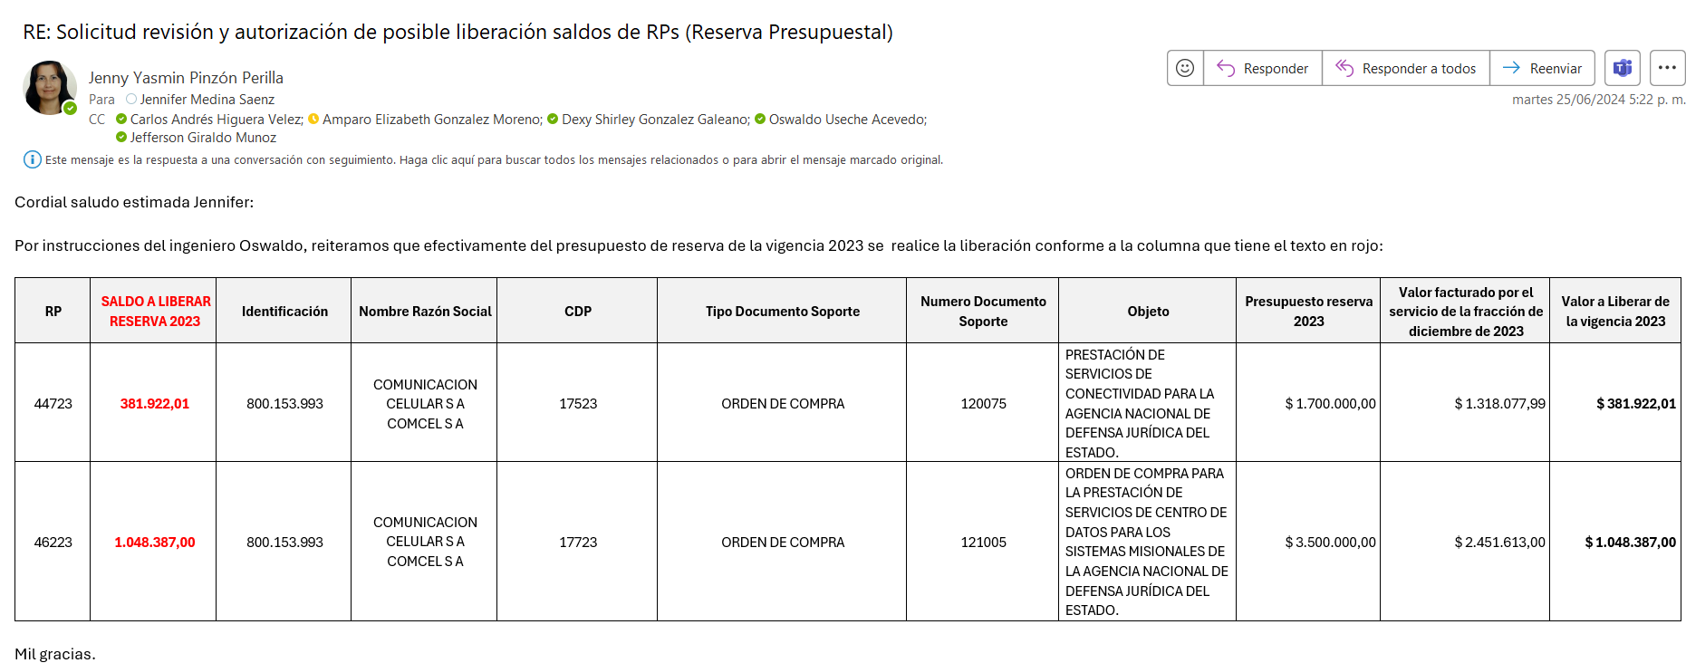
Nombre del Contratista | Objeto | Numero del contrato | Fecha de suscripción de contrato | Fecha aprobación póliza | Fecha de inicio de ejecución (acta de inicio) | Fecha Final | Valor total incial del contrato | Valor adiciones/reducciones | Valor total final del contrato | Valor antes del 2024 | Valor asignado al 2024 | Valor despues del 2024 | Valor total asignado al PAA 2024 | Diferencia con lo contratado respecto al PAA | Valor ejecutado vigencia 2024 Corte 29 de febrero presupuesto 2024 | Pago Mensual Aproximado
Hardy Deimont Niño Velasquez | Prestación de servicios profesionales para acompañar a la Oficina Asesora de Tecnologías de la Información en el desarrollo de las nuevas funcionalidades en los portales o cualquier otra aplicación que permita tener contacto con los grupos de interés de la Agencia Nacional de Defensa Jurídica del Estado. | 024-2024 | 2024-01-23 | 2024-01-24 | 2024-01-24 | 2024-12-20 | $ 101,790,360.00 | $ 0.00 | $ 101,790,360.00 | $ 0.00 | $ 101,790,360.00 | $ 0.00 | $ 101,790,360.76 | $ 0.76 | $ 2,159,189.43 | $ 9,253,669.00
Solanyel Guerrero Fúneme | Prestación de servicios profesionales para revisión de flujos de procesos y pruebas para la operación del eKOGUI. | 18-2024 | 2024-01-19 | 2024-01-22 | 2024-01-23 | 2024-12-20 | $ 104,183,350.00 | $ 0.00 | $ 104,183,350.00 | $ 0.00 | $ 104,183,350.00 | $ 0.00 | $ 104,500,000.00 | $ 316,650.00 | $ 2,533,333.00 | $ 9,500,000.00
Liliana Maritza Urueña Rodriguez | Prestación de servicios profesionales para revisión de flujos de procesos y pruebas para la operación del eKOGUI. | 020-2024 | 2024-01-19 | 2024-01-22 | 2024-01-23 | 2024-12-20 | $ 104,183,350.00 | $ 0.00 | $ 104,183,350.00 | $ 0.00 | $ 104,183,350.00 | $ 0.00 | $ 104,500,000.00 | $ 316,650.00 | $ 2,533,333.00 | $ 9,500,000.00
Claudia Marcela Peña Hernandez | Prestación de servicios profesionales para la migración y calidad de datos de eKOGUI. | 014-2024 | 2024-01-17 | 2024-01-19 | 2024-01-22 | 2024-12-20 | $ 187,000,000.00 | $ 0.00 | $ 187,000,000.00 | $ 0.00 | $ 187,000,000.00 | $ 0.00 | $ 187,000,000.00 | $ 0.00 | $ 5,100,000.00 | $ 17,000,000.00 | $ 186,433,333.33 | $ 566,666.67 | $ 187,000,000.00
Gigliola Esmeralda Montañez Murillo | Prestación de servicios profesionales para apoyar la articulación de los roles de pruebas funcionales para la evolución y transformación del eKOGUI. | 022-2024 | 2024-01-23 | 2024-01-24 | 2024-01-25 | 2024-12-20 | $ 187,000,000.00 | $ 0.00 | $ 187,000,000.00 | $ 0.00 | $ 187,000,000.00 | $ 0.00 | $ 187,000,000.00 | $ 0.00 | $ 3,400,000.00 | $ 17,000,000.00

No. CDP | No. RP | VALOR CDP | VALOR RP | SALDO A LIBERAR | OBJETO | RUBRO | DESCRIPCIÓN | # IDENTIFICACION | TERCERO | TIPO DOCUMENTO SOPORTE | No.CONTRATO | Fecha de ajuste
3424 | 4624 | $ 104,500,000.00 | $ 104,183,350.00 | $ 316,683.67 | Prestación de servicios profesionales para revisión de flujos de procesos y pruebas para la operación del eKOGUI. | A-02-02-02-008-003 | Servicios temporales de ingeniería | 52,351,910 | Solanyel Guerrero Fúneme | CONTRATO DE PRESTACION DE SERVICIOS | 18-2024 | 2024-03-01
3324 | 4724 | $ 104,500,000.00 | $ 104,183,350.00 | $ 316,683.67 | Prestación de servicios profesionales para revisión de flujos de procesos y pruebas para la operación del eKOGUI. | A-02-02-02-008-003 | Servicios temporales de ingeniería | 65,553,760 | Liliana Maritza Urueña Rodriguez | CONTRATO DE PRESTACION DE SERVICIOS | 020-2024 | 2024-03-01
3624 | 4124 | $ 187,000,000.00 | $ 187,000,000.00 | $ 566,666.67 | Prestación de servicios profesionales para la migración y calidad de datos de eKOGUI. | A-02-02-02-008-003 | Servicios temporales de ingeniería | 52,327,666 | Claudia Marcela Peña Hernandez | CONTRATO DE PRESTACION DE SERVICIOS | 014-2024 | 2024-03-01
3724 | 5224 | $ 187,000,000.00 | $ 187,000,000.00 | $ 2,266,666.67 | Prestación de servicios profesionales para apoyar la articulación de los roles de pruebas funcionales para la evolución y transformación del eKOGUI. | A-02-02-02-008-003 | Servicios temporales de ingeniería | 52,560,916 | Gigliola Esmeralda Montañez Murillo | CONTRATO DE PRESTACION DE SERVICIOS | 022-2024 | 2024-03-01

CDP No. | RP No. | IDENTIFICACION DEL TERCERO | TERCERO | RUBRO | TIPO DOCUMENTO SOPORTE | No. DOCUMENTO SOPORTE | VALOR RP | VALOR LINEA DE PAGO | VALOR PRIMER GIRO | POSIBLE SALDO A LIBERAR
5624 | 5324 | 80,030,902 | HARDY DEIMONT NIÑO VELASQUEZ | A-02-02-02-008-003 SERVICIOS PROFESIONALES, CIENTÍFICOS Y TÉCNICOS (EXCEPTO LOS SERVICIOS DE INVESTIGACION, URBANISMO, JURÍDICOS Y DE CONTABILIDAD) | CONTRATO DE PRESTACION DE SERVICIOS | 024-2024 | 101,790,360.00 | 3,084,557.33 | 2,159,189.43 | 925,367.90

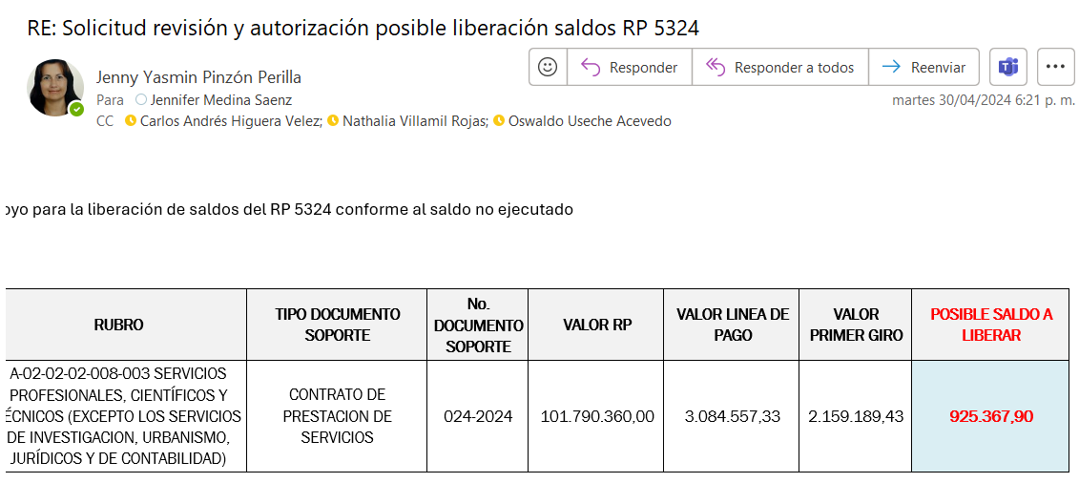
 |  |  |  |  |  |  |  |  | 889 | 1321
 |  |  |  |  |  |  |  |  | 696 | INTERVENTORIA

CDP No. | RP No. | IDENTIFICACION DEL TERCERO | TERCERO | RUBRO | TIPO DOCUMENTO SOPORTE | No. DOCUMENTO SOPORTE | VALOR RP | VALOR LINEA DE PRIMER PAGO | VALOR PRIMER GIRO | SALDO A LIBERAR
1624 | 2224 | 79,272,974 | AUGUSTO RAFAEL GUTIÉRREZ RIVERA | C-1205-0800-3-20110E-1205007-02-03 Administración y otros Gastos Contingente | CONTRATO DE PRESTACION DE SERVICIOS | BID 014-2024 | 191,064,000.00 | 17,912,250.00 | 12,538,575.00 | 5,373,675.00

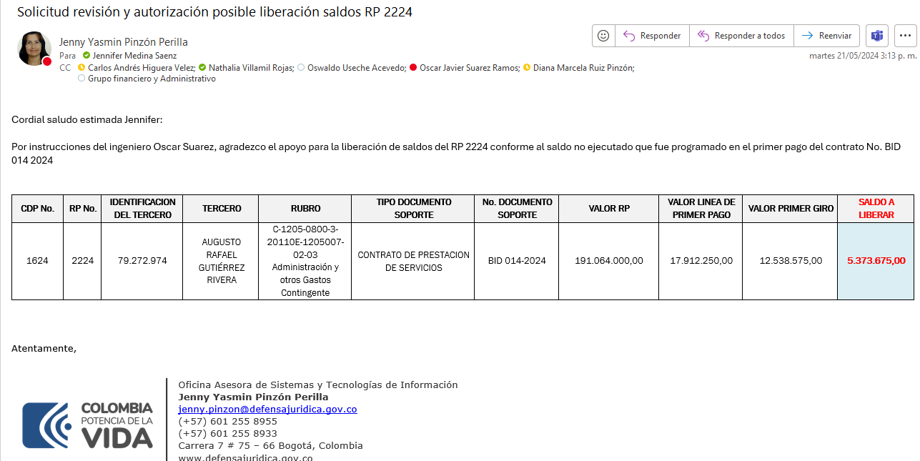

RP | SALDO A LIBERAR RESERVA 2023 | Identificación | Nombre Razón Social | CDP | Tipo Documento Soporte | Numero Documento Soporte | Objeto | Presupuesto reserva 2023 | Valor facturado por el servicio de la fracción de diciembre de 2023 | Valor a Liberar de la vigencia 2023
44723 | 381,922.01 | 800,153,993 | COMUNICACION CELULAR S A COMCEL S A | 17523 | ORDEN DE COMPRA | 120075 | PRESTACIÓN DE SERVICIOS DE CONECTIVIDAD PARA LA AGENCIA NACIONAL DE DEFENSA JURÍDICA DEL ESTADO. | $ 1,700,000.00 | $ 1,318,077.99 | $ 381,922.01
46223 | 1,048,387.00 | 800,153,993 | COMUNICACION CELULAR S A COMCEL S A | 17723 | ORDEN DE COMPRA | 121005 | ORDEN DE COMPRA PARA LA PRESTACIÓN DE SERVICIOS DE CENTRO DE DATOS PARA LOS SISTEMAS MISIONALES DE LA AGENCIA NACIONAL DE DEFENSA JURÍDICA DEL ESTADO. | $ 3,500,000.00 | $ 2,451,613.00 | $ 1,048,387.00

Gráfico
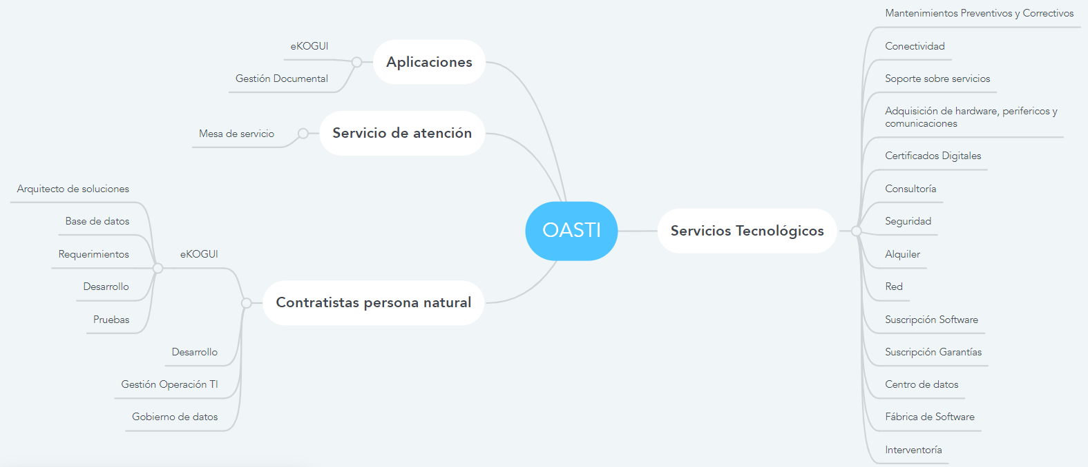
https://www.mindmeister.com/1259115458

Cuadros 02 Abril
Etiquetas de fila | Suma de Valor asignado al 2024 | Cuenta de Fuente vigencia
Funcionamiento | 1754713272.6 | 12
Inversión BID | 2301900080 | 11
Total general | 4056613352.6 | 23

Presupuesto total Vigencia 2024
Cantidad de contratos | Presupuesto Total Asignado 2024
23 | $ 4,056,613,353

Distribución Funcionamiento e inversión
Fuente | Cantidad de contratos | Presupuesto Total Asignado 2024 | Observaciones
Funcionamiento | 12 | $ 1,754,713,273 | 5 contratos fueron adjudicados en diciembre 2023
Inversión | 11 | $ 2,301,900,080 | 2 contratos fueron adjudicados 2023
Total | 23 | $ 4,056,613,353

Distribución funcionamiento e inversión por modalidad de contratación

Cuenta de Fuente vigencia | Etiquetas de columna
Etiquetas de fila | Funcionamiento | Inversión BID | Total general
Acuerdo Marco de Precios | 5 |  | 5
Persona Natural (Contratista) | 6 | 9 | 15
Selección abreviada subasta inversa | 1 |  | 1
Servicio de consultoría |  | 2 | 2
Total general | 12 | 11 | 23

cantidad de contratos por modalidad
Modalida de contratación | Cantidad de contratos de funcionamiento | Cantidad de contratos de Inversión | Total cantidad contratos | Modalida de contratación | Porcentaje | Total cantidad contratos
Acuerdo Marco de Precios | 5 | 0 | 5 | Acuerdo Marco de Precios | 22% | 5
Persona Natural (Contratista) | 6 | 9 | 15 | Persona Natural (Contratista) | 65% | 15
Selección abreviada subasta inversa | 1 | 0 | 1 | Selección abreviada subasta inversa | 4% | 1
Servicio de consultoría | 0 | 2 | 2 | Servicio de consultoría | 9% | 2
Total | 12 | 11 | 23 | Total | 100% | 23

Suma de Valor asignado al 2024 | Etiquetas de columna
Etiquetas de fila | Funcionamiento | Inversión BID | Total general
Acuerdo Marco de Precios | 782937730.24 |  | 782937730.24
Persona Natural (Contratista) | 777657060 | 953564000 | 1731221060
Selección abreviada subasta inversa | 194118482.32 |  | 194118482.32
Servicio de consultoría |  | 1348336080 | 1348336080
Total general | 1754713272.6 | 2301900080 | 4056613352.6

Modalida de contratación | Valor de contratos de funcionamiento | Valor de contratos de Inversión | Total valor contratos
Acuerdo Marco de Precios | $ 782,937,730 | $ 0 | $ 782,937,730
Persona Natural (Contratista) | $ 777,657,060 | $ 953,564,000 | $ 1,731,221,060
Selección abreviada subasta inversa | $ 194,118,482 | $ 0 | $ 194,118,482
Servicio de consultoría | $ 0 | $ 1,348,336,080 | $ 1,348,336,080
Total | $ 1,754,713,273 | $ 2,301,900,080 | $ 4,056,613,353

Tempo-FaltaDinamica
Etiquetas de fila | Cuenta de Fuente vigencia | Suma de Valor total asignado al PAA 2024
Funcionamiento | 10 | 2646444932
Inversión BID | 12 | 4815651935
Total general | 22 | 7462096867

Fuente | Cantidad de procesos faltantes | Presupuesto Total Asignado en PAA en 2024
Funcionamiento | 10 | $ 2,646,444,932
Inversión | 12 | $ 4,815,651,935
Total | 22 | $ 7,462,096,867

Etiquetas de fila | Cuenta de Tipo de proceso | Suma de Valor total asignado al PAA 2024
Contratación régimen especial - Comparación de hojas de vida (3CV) | 6 | 543434750
Contratación régimen especial - Selección basada en calidad y costo | 3 | 3292039285
Contratación régimen especial - Selección Basada en las calificaciones de los consultores | 1 | 180177900
Mínima cuantía | 5 | 63421251
Selección abreviada - acuerdo marco | 5 | 3053023681
Selección abreviada subasta inversa | 2 | 330000000
Total general | 22 | 7462096867

Procesos faltantes por modalidad
Modalidad de contratación | Cantidad de procesos faltantes | Presupuesto Total Asignado en PAA en 2024 | Descripcion procesos | Modalidad de contratación | Porcentaje | Cantidad de procesos faltantes
Contratación régimen especial - Comparación de hojas de vida (3CV) | 6 | $ 543,434,750 |  | Contratación régimen especial - Comparación de hojas de vida (3CV) | 27% | 6
Contratación régimen especial - Selección basada en calidad y costo | 3 | $ 3,292,039,285 |  | Contratación régimen especial - Selección basada en calidad y costo | 14% | 3
Contratación régimen especial - Selección Basada en las calificaciones de los consultores | 1 | $ 180,177,900 |  | Contratación régimen especial - Selección Basada en las calificaciones de los consultores | 5% | 1
Mínima cuantía | 5 | $ 63,421,251 |  | Mínima cuantía | 23% | 5
Selección abreviada - acuerdo marco | 5 | $ 3,053,023,681 |  | Selección abreviada - acuerdo marco | 23% | 5
Selección abreviada subasta inversa | 2 | $ 330,000,000 |  | Selección abreviada subasta inversa | 9% | 2
Total | 22 | $ 7,462,096,867 |  | Total | 100% | 22

